1
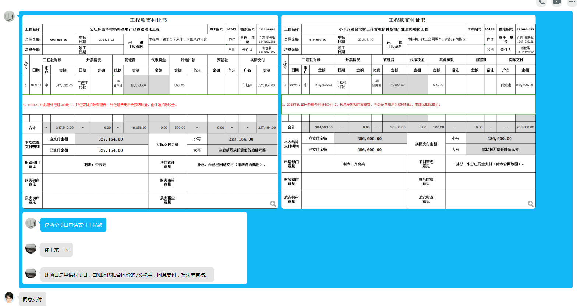
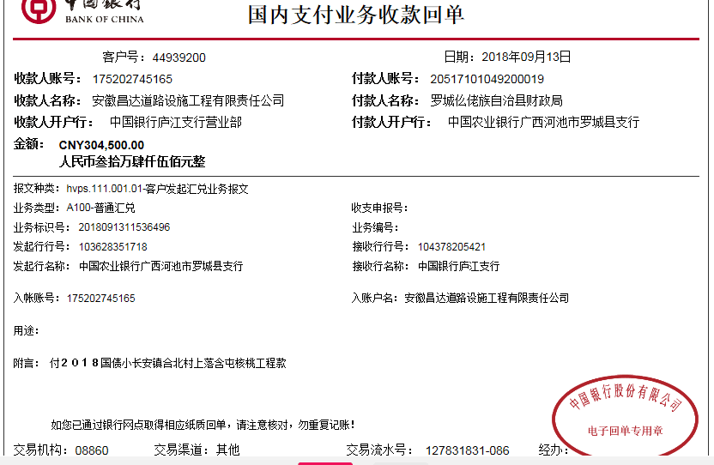
工程款支付证书
工程名称 |  | 小长安镇合北村上落含屯核桃基地产业道路硬化工程 |  |  |  |  |  |  |  |  | ERP编号 | 10129 | 档案编号 | CD2018-053
合同金额 |  | 870,000.00 |  | 中标 日期 | 2018.7.30 |  | 已 供 工程资料 | 中标书、施工合同原件、内部承包协议 |  |  |  | 庐江 | 责任 单位 | 广西 邓云琪13471032251
决算金额 |  |  |  | 竣工 日期 |  |  |  |  |  |  |  | 合肥 | 责任人 | 谢世磊18775897899
序号 | 工程款到账 |  |  | 开票情况 |  | 管理费 |  | 代缴税金 | 其他扣款 |  | 预留款 |  | 实际支付
 | 日期 | 账户 | 金额 | 日期 | 金额 | 比例 | 金额 | 金额 | 金额 | 备注 | 金额 | 备注 | 户名 | 金额
1 | 2018-09-13 | 中 | 304,500.00 | 工程预付款 |  | 2% 合同价 | 17,400.00 |  | 500.00 |  |  |  | 付灿运 | 286,600.00
1、2018年9.19日办理外经证500元 2、邢总安排扣除管理费、外经证费用后余款转灿运，由灿运扣除7%税金。

合计 |  | - | 304,500.00 | - | 0.00 | - | 17,400.00 | 0.00 | 500.00 | - | 0.00 | - | - | 286,600.00
本次结算 支付明细 |  | 应支付金额 |  | 286,600.00 |  |  |  | 实际支付金额 |  | 小写 | 286,600.00
 |  | 已支付金额 |  | 286,600.00 |  |  |  |  |  | 大写 | 贰拾捌万陆仟陆佰元整
申请部门 意见 |  | 制表：齐亮亮 |  |  |  |  |  | 项目管理 意见 |  | 孙总、朱总已同意支付（附表背面截图）。
财务初审 意见 |  |  |  |  |  |  |  | 财务审核 意见
质安初审 意见 |  |  |  |  |  |  |  | 质安稽查 意见
总经理审批 |  |  |  |  |  |  |  | 董事长审批

2
工程款支付证书
工程名称 |  | 小长安镇合北村上落含屯核桃基地产业道路硬化工程 |  |  |  |  |  |  |  |  | ERP编号 | 10129 | 档案编号 | CD2018-053
合同金额 |  | 870,000.00 |  | 中标 日期 | 2018.7.30 |  | 已 供 工程资料 | 中标书、施工合同原件、内部承包协议 |  |  |  | 庐江 | 责任 单位 | 广西 邓云琪13471032251
决算金额 |  |  |  | 竣工 日期 |  |  |  |  |  |  |  | 合肥 | 责任人 | 谢世磊18775897899
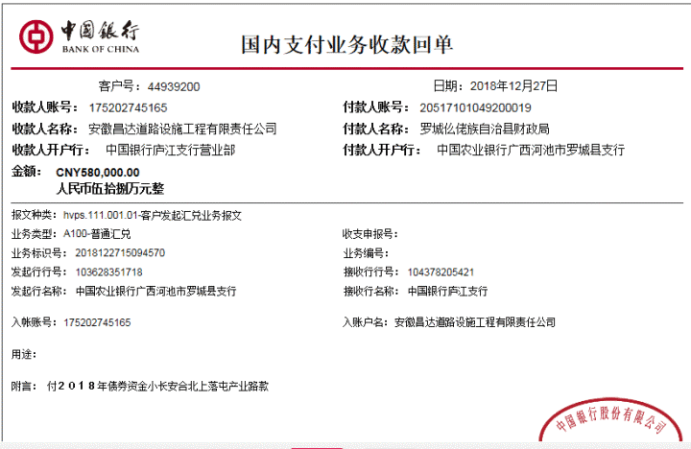
序号 | 工程款到账 |  |  | 开票情况 |  | 管理费 |  | 代缴税金 | 其他扣款 |  | 预留款 |  | 实际支付
 | 日期 | 账户 | 金额 | 日期 | 金额 | 比例 | 金额 | 金额 | 金额 | 备注 | 金额 | 备注 | 户名 | 金额
1 | 2018-09-13 | 中 | 304,500.00 | 工程预付款 |  | 2% 合同价 | 17,400.00 |  | 500.00 |  |  |  | 付灿运 | 286,600.00
1、2018年9.19日办理外经证500元 2、邢总安排扣除管理费、外经证费用后余款转灿运，由灿运扣除7%税金。
 | 本次
2 | 2018-12-27 | 中 | 580,000.00 | 2019-12-26 | 885,027.00 |  |  | 14,264.00 |  |  |  |  | 1材料 | 565,736.00
1、扣企税（1.6%）13748元；扣水利基金516元；余款支付
合计 |  | - | 884,500.00 | - | 885,027.00 | - | 17,400.00 | 14,264.00 | 500.00 | - | 0.00 | - | - | 852,336.00
本次结算 支付明细 |  | 应支付金额 |  | 565,736.00 |  |  |  | 实际支付金额 |  | 小写 | 0.00
 |  | 已支付金额 |  | 565,736.00 |  |  |  |  |  | 大写 | 零元整
申请部门 意见 |  | 制表：齐亮亮 |  |  |  |  |  | 项目管理 意见 |  | 孙总、朱总已同意支付（附表背面截图）。
财务初审 意见 |  |  |  |  |  |  |  | 财务审核 意见
质安初审 意见 |  |  |  |  |  |  |  | 质安稽查 意见
总经理审批 |  |  |  |  |  |  |  | 董事长审批

